handleiding
Prestatiemeting handleiding

1. Inleiding
Een prestatiemeting is bedoeld om de samenwerking tussen opdrachtnemer en opdrachtgever bespreekbaar te maken. Dit wordt bereikt door beide partijen een formulier te laten invullen met daarin vragen over het functioneren van de andere partij. Uit deze prestatiemeting wordt uiteindelijk een totaalscore berekend, die gebruikt kan worden om prestaties aantoonbaar te maken bij bvp trajecten. Dit prestatiemeting-proces is geheel ontwikkeld conform de richtlijnen van Rijkswaterstaat zoals beschreven in hun "handreiking prestatiemeting" (versie 1.4). http://publicaties.minienm.nl/documenten/prestatiemeten

2. Hoe te gebruiken
2.1 Formulieren genereren
Om een prestatiemeting uit te voeren dienen een tweetal formulieren gegenereerd te worden. Dit kan op het tabblad "configureer_prestatiemeting" met de knop "Genereer prestatiemeting formulieren". Deze knop opent het onderstaande venster.
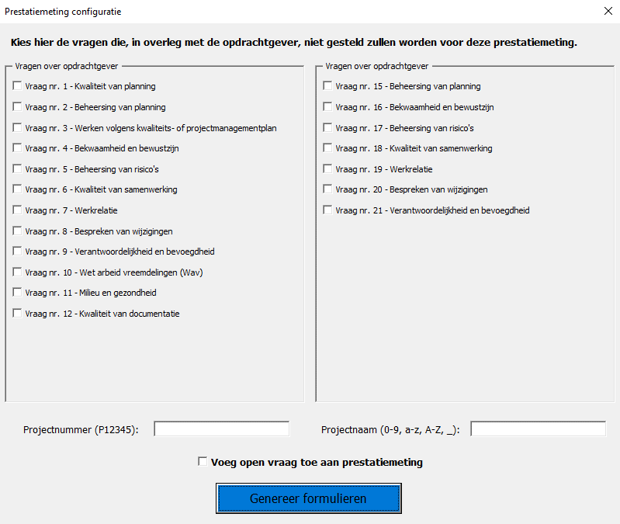

In dit venster dienen de vragen die niet van toepassing zijn voor de prestatiemeting te worden aangevinkt (De complete vragen zijn te vinden op het tabblad "vragen" van dit Excel-bestand). Dit dient te gebeuren in overleg met de opdrachtgever. Vervolgens wordt in het onderste deel van het venster een geldig projectnummer met een projectnaam ingevuld. Het is belangrijk dat het projectnummer bestaat uit een hoofdletter P gevolgd door 5 cijfers. Dit projectnummer wordt later gebruikt tijdens het upload proces. Tevens kan hier een optionele open vraag worden toegevoegd aan de prestatiemeting. Na te klikken op de knop "Genereer formulieren" zal worden gevraagd om een reden op te geven voor het deactiveren van de aangevinkte vragen. Deze zal in het prestatiemeting formulier worden opgenomen onder de "Toelichting" kolom. Hierna is de configuratie compleet en wordt een nieuw Excel-bestand opgebouwd. Dit Excel-bestand bevat de formulieren "OG -> ON" (opdrachtgever beoordeelt opdrachtnemer) en "ON -> OG" (opdrachtnemer beoordeelt opdrachtgever) elk op een eigen tabblad. Daarnaast is een voorblad aanwezig voor het invullen van algemene informatie over de prestatiemeting.

Map met afgeronde prestatiemetingen
Dit bestand
2.2 Ingevulde formulieren uploaden
Na het (laten) invullen van zowel het "OG -> ON" als het "ON -> OG" formulier, is de prestatiemeting voltooid en kan deze geupload worden naar Sharepoint. Om dit proces gecontroleerd te laten verlopen, dient dit met behulp van dit Excel-bestand te worden gedaan. Navigeer voor het uploaden van een prestatiemeting weer naar het tabblad "configureer_prestatiemeting" van dit bestand. Klik hier vervolgens op de knop "Upload ingevulde prestatiemeting" en selecteer het Excel-bestand die de ingevulde formulieren bevat. Hierop worden dan een aantal automatische controles uitgevoerd voor o.a. niet-ingevulde vragen. Het is mogelijk dat er wat vragen worden gesteld aan de gebruiker tijdens dit proces. Tijdens de upload wordt automatisch een score overzicht toegevoegd in het Excel-bestand met de formulieren. Het bestand is hierna te vinden in de map "afgeronde_metingen" die op dezelfde locatie staat opgeslagen als dit formulier. Het score overzicht staat op het tabblad "Samenvatting". Let op: Dit Excel-bestand kan geen bestandsmappen aanmaken in de Sharepoint omgeving. Zorg dus dat de map "afgeronde_metingen" bestaat wanneer de prestatiemeting vanuit Sharepoint wordt uitgevoerd.

